Лист1
Выборочный прайс IP-видеонаблюдение |  | Е.Студия
Наименование | EAC Сертификат (срок действия) | Изображение | Описание | Розничная цена | Примечание
4-х канальные IP видеорегистраторы
DHI-NVR2104-4KS2 | 2021-03-20 | 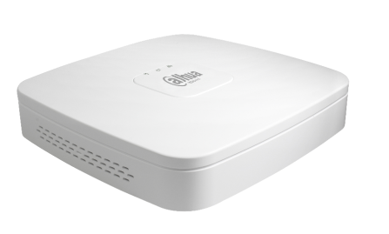 | Видеорегистратор IP 4-х канальный 4K; Входящий поток на запись: до 80Мбит/с; Поддерживаемые форматы сжатия: H.265/H.264; Запись : разрешение до 8Мп; HDD: 1 SATA3 до 6Тб; декодирование: 4кн х 1080Р/1кн х 8Мп; Видеовыходы: 1 HDMI, 1 VGA; Сеть: 1 порт 100Mb; USB: 2 порта 2.0; Аудио вх. вых 1/1 для дуплексной связи; Easy4IP,ONVIF; Поддержка: iOS, Android, Windows Phone; Питание: DC 12В/ 3Вт | 6,390 ₽
8-ми канальные IP видеорегистраторы
DHI-NVR2108-4KS2 | 2021-03-20 |  | Видеорегистратор IP 8-ми канальный 4K; Входящий поток на запись: до 80Мбит/с; Поддерживаемые форматы сжатия: H.265/H.264; Запись : разрешение до 8Мп; HDD: 1 SATA3 до 6Тб; декодирование: 4кн х 1080Р/1кн х 8Мп; Видеовыходы: 1 HDMI, 1 VGA; Сеть: 1 порт 100Mb; USB: 2 порта 2.0; Аудио вх. вых 1/1 для дуплексной связи; Easy4IP,ONVIF; Поддержка: iOS, Android, Windows Phone; Питание: DC 12В/ 3Вт | 9,990 ₽
16-ти канальные IP видеорегистраторы
DHI-NVR4116HS-4KS2 | 2021-01-22 |  | Видеорегистратор IP 16-ти канальный 4K; Входящий поток на запись: до 80Мбит/с; Поддерживаемые форматы сжатия: H.265/H.264; Запись : разрешение до 8Мп; HDD: 1 SATA3 до 6Тб; декодирование: 2кн х 4K, 8кн x 1080P; Видеовыходы: 1 HDMI, 1 VGA; Сеть: 100Mb; USB: 2 порта 2.0; Аудио вх. вых 1/1 для дуплексной связи; Easy4IP, ONVIF; Поддержка: iOS, Android, Windows Phone; Питание: DC12В/6,3Вт | 15,890 ₽
32-х IP видеорегистраторы
DHI-NVR4232-4KS2 | 2021-01-22 |  | Видеорегистратор IP 32-х канальный H.265/H.264 и 4K; Входящий поток на запись: до 200Мбит/с; Поддерживаемые форматы сжатия: H.265/H.264; Запись : разрешение до 8Мп; HDD: 2 SATA3 до 6 Тб каждый; декодирование: 2кн х 8 Мп, 8кн x 1080P; Видеовыходы: 1 HDMI, 1 VGA; Сеть: 1 порт 1000Mb; USB: 1 порт 2.0, 1 порт 3.0; Аудио вх. вых 1/1 для дуплексной связи; Трев. вх. вых. 4/2; Easy4IP, ONVIF; Поддержка: iOS, Android; Питание: DC12В/ 6,9Вт | 25,790 ₽
Уличные видеокамеры с вариофокальным объективом
DH-IPC-HFW2231TP-VFS | 2021-01-18 |  | Видеокамера IP Уличная цилиндрическая 2 Mп; 1/2,8" 2 Mп CMOS; вариофоквльный объектив: 2,7-13,5 мм; сжатие: H.265+/H.265/H.264+/H.264/MJPEG; разрешение и скорость трансляции видео: 1080P(1~25к/с); 2 потока чувствительность: 0.006 лк/F1.4(цвет, 1/3 с), 0.05 лк/F1.4(цвет, 1/30 с), 0 лк@F1.4(ИК вкл); STARLIGHT: Дальность ИК: 60 м; ВИДЕОАНАЛИТИКА; WDR 120 дБ, ONVIF; поддержка Micro SD; питание: DC12В/POE+; IP67; Рабочая температура: -40 -+60 С; | 15,190 ₽
Уличные видеокамеры с фиксированным объективом
DH-IPC-HFW1230SP-0280B | 2020-11-12 |  | Видеокамера IP Уличная цилиндрическая 2Мп; 1/2.7" 2Мп CMOS; фикс. объектив: 2.8мм или 3.6мм; сжатие: H.265+/H.265/H.264+/H.264/MJPEG; разрешение и скорость трансляции видео: 1080P/D1(1~25к/c); 2 потока чувствительность: 0.08лк/F2.0(цвет, 1/3с), 0.3лк/F2.0(цвет, 1/30с), 0лк@F2.0(ИК вкл); Дальность ИК:30м;ВИДЕОАНАЛИТИКА, DWDR,3DNR,ONVIF; питание: DC12В/PОE; IP67; Рабочая температура: -40 -+60 С; | 7,190 ₽
Купольные антивандальные видеокамеры с вариофокальным объективом
DH-IPC-HDBW2231RP-VFS | 2021-01-18 | 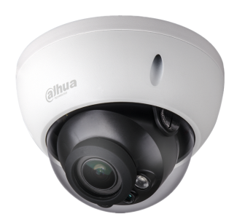 | Видеокамера IP купольная 2 Mп; 1/2,8" 2 Mп STARVIS™ CMOS; вариофокальный объектив: 2,7-13,5 мм; сжатие: H.265+/H.265/H.264+/H.264/MJPEG; разрешение и скорость трансляции видео: 1080P(1~25к/с); 2 потока чувствительность: 0.006 лк/F1.4(цвет, 1/3 с), 0.05 лк/F1.4(цвет, 1/30 с), 0 лк@F1.4(ИК вкл); Дальность ИК: 30 м; ВИДЕОАНАЛИТИКА, WDR 120 дБ, ONVIF; поддержка Micro SD; питание: DC12В/POE; IP67; IK10 Рабочая температура: -40 -+60 С; | 14,590 ₽ | Добавление функций: обнаружение пересечения линии, вторжения в область
Купольные видеокамеры с фиксированным объективом
DH-IPC-HDW1230SP-0280B | 2020-11-12 | 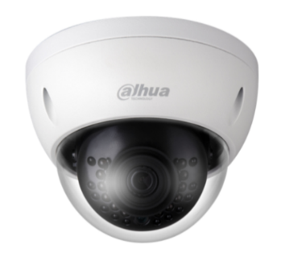 | Видеокамера IP Купольная типа "eyeball" 2Мп; 1/2.7" 2Мп CMOS; фикс. объектив: 2.8мм или 3.6мм; сжатие: H.265+/H.265/H.264+/H.264/MJPEG; разрешение и скорость трансляции видео: 1080P (1~25к/c); 2 потока; чувствительность: 0.08лк/F2.0(цвет, 1/3 с), 0.3лк/F2.0(цвет, 1/30 с); Дальность ИК:30 м; ВИДЕОАНАЛИТИКА, DWDR, 3DNR, ONVIF; питание: DC12В/PОE; IP67; Рабочая температура: -40 -+60 С; | 7,190 ₽ | Добавление функций: обнаружение пересечения линии, вторжения в область
Мини-купольные видеокамеры с фиксированным объективом
DH-IPC-HDPW1231FP-AS-0280B | 2021-11-06 | 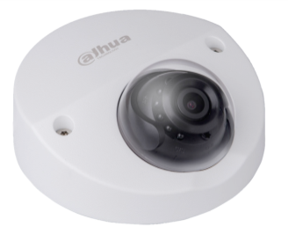 | Видеокамера IP мини-купольная пластиковая IP видеокамера; 1/2.8" 2Мп CMOS; фикс. объектив: 2.8мм, 3.6мм; сжатие: H.265+/H.265/H.264+/H.264/MJPEG (доп. поток); разрешение и скорость трансляции видео: 1080p(1~25к/c), 2 потока; чувствительность: 0.001 лк/F2.1(цвет),0 лк@F2.1(ИК вкл); Дальность ИК: 23 м; поддержка Micro SD, ROI, 3DNR, ONVIF, встроенный микрофон; питание: DC12В/PОE; IP67; Рабочая температура: -40 -+60 С; | 9,490 ₽ | Новинка с WDR 120дБ! На замену DH-IPC-HDPW1220FP-S-0280B.
Миниатюрные IP видеокамеры
DH-IPC-K15AP | 2020-11-12 | 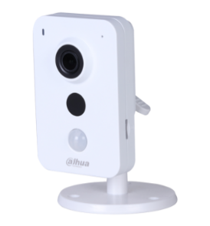 | Видеокамера IP Миниатюрная 1,3Мп c POE; 1/3" 1,3Мп CMOS; фикс. объектив: 2,8мм; сжатие: H.264/MJPEG; разрешение и скорость трансляции видео: 1,3Мп/VGA/QVGA(1~25к/c); чувствительность: 0.5лк/F2.2(цвет), 0лк@F2.2(ИК вкл);Дальность ИК:10м; DWDR, 3DNR, PIR, ONVIF; поддержка Micro SD; встр. микрофон/динамик ;тревожные вх.вых 1/1; питание: DC12В/POE; Рабочая температура: -10 -+45 С; | 7,190 ₽
WI-FI видеокамеры
DH-IPC-K26P | 2020-11-12 |  | Видеокамера IP Миниатюрная, WI-FI 2Mп; 1/2.9" 2Mп CMOS; фикс. объектив: 2.8мм; сжатие: H.265/H.264; разрешение и скорость трансляции видео: 2Мп(1~25к/c); Дальность ИК:10м; поддержка Micro SD, ONVIF, встр. микрофон/динамик; тревожные вх.вых 1/1 питание: DC12В; Рабочая температура: -10 -+45 С; | 9,890 ₽
DH-SD1A203T-GN-W | 2021-11-06 |  | Видеокамера IP Купольная поворотная, WI-FI 2Mп; 1/2.8" 2Mп CMOS; моторизованный объектив: 2.7~8.1мм, 3x кратное оптическое увеличение; дальность ИК 15м; технология Starlight; сжатие: H.265+/H.265/H.264+/H.264; разрешение и скорость трансляции видео:2Мп(1~25к/c); 0.005 лк/F1.8(цвет), 0.0005 лк/F1.8(ч/б), 0 лк@F1.8(ИК вкл.); поддержка Micro SD, ONVIF; Wi-Fi(IEEE802.11a/b/g/n/ac) , Dual-Band Wi-Fi; поворот: 0°~±355°, наклон: 5°~90°; IP66, IK08; питание: DC12В; Рабочая температура: -40 -+60 С; | 18,490 ₽ | Новинка
DH-IPC-A26P | 2020-11-12 | 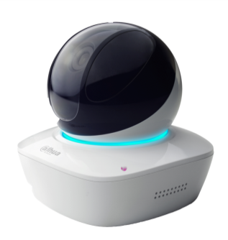 | Видеокамера IP Купольная поворотная, WI-FI 4Mп; 1/2.9" 2Mп CMOS; фикс. объектив: 3.6мм; сжатие: H.265/H.264; разрешение и скорость трансляции видео:2Мп(1~25к/c); Дальность ИК: 10м; поддержка Micro SD, ONVIF, поворот: 0°~±355°, наклон: 0°~90°; встр. микрофон/динамик; питание: DC5В; Рабочая температура: -10 -+45 С; | 12,490 ₽
Скоростные PTZ видеокамеры
DH-SD49225T-HN-S2 | 2020-12-07 | 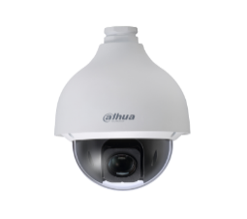 | Видеокамера IP Скоростная поворотная уличная 2Мп; 1/2.8" STARVIS™ CMOS; 25x кратное оптическое увеличение; Дальность ИК: 100 м; сжатие: H.265+/H.265/H.264+/H.264; разрешение и скорость трансляции видео: 1080P (1~25к/с) ; 3 потока чувствительность: 0.005 лк/F1.6(цвет), 0.0005 лк/F1.6(ч/б); 0 лк/F1.6(ИК вкл)поддержка Micro SD, ВИДЕОАНАЛИТИКА, детекция лиц, WDR 120 дБ, 3DNR, ONVIF; аудио вх./вых 1/1; тревожные вх./вых 2/1; питание: AC24В/PОE+; IP66 Рабочая температура: -40 -+70 С; | 42,990 ₽
DH-SD42C212T-HN-S2 | 2020-12-28 | 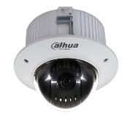 | Видеокамера IP Скоростная поворотная внутренняя 2Мп, Wi-Fi; 1/2.7" 2Mп CMOS; 4-x кратное оптическое увеличение; дальность ИК: 30м; сжатие: H.264+/H.264 / MJPEG; разрешение и скорость трансляции видео: 1080P/D1 (1~25к/с), 720P (1~50к/с); 3 потока; чувствительность: 0.05 лк/F1.6(цвет), 0.005 лк/F1.6 (ч/б), 0 лк@F1.6(ИК вкл.); поддержка Micro SD, ВИДЕОАНАЛИТИКА, детекция лиц, WDR 120 дБ, 3DNR,ONVIF; Wi-Fi, встр. микрофон; питание: DC12В; Рабочая температура: -40 -+60 С; | 19,990 ₽
DH-SD22204T-GN | 2020-12-07 |  | Видеокамера IP Скоростная поворотная внутренняя 2Мп; 1/2.7" 2Mп CMOS; 4-x кратное оптическое увеличение; сжатие: H.264+/H.264 / MJPEG; разрешение и скорость трансляции видео: 1080P (1~25к/с); 3 потока; чувствительность: 0.05 лк/F1.6(цвет), 0.005 лк/F1.6 (ч/б); поддержка Micro SD, ВИДЕОАНАЛИТИКА, детекция лиц, WDR 120 дБ, 3DNR,ONVIF; питание: DC12В/POE; IP66, IK10 Рабочая температура: -40 -+60 С; | 14,390 ₽

